Memory Map
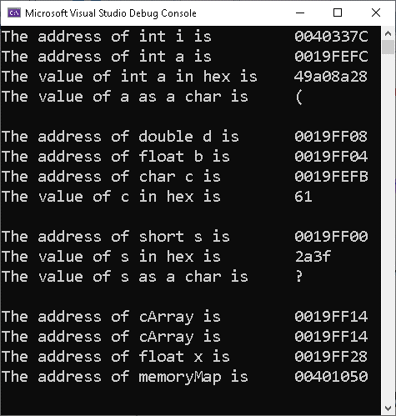
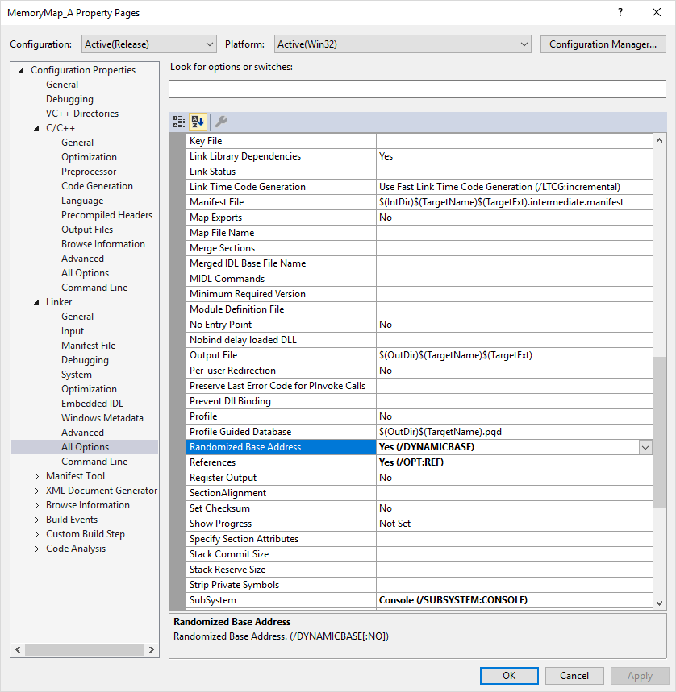
Data Type of Highest Addressed: |  |  | float
Address of Highest: |  |  | 0019FF28

HexAddress | Alias | Value |  | HexAddress | Alias | Value | HexAddress | Alias | Value | HexAddress | Alias | Value
0019FF2B |  |  |  | 0019FF13 |  |  | 0019FEFB | c | 61 = 'a' | 0019FEE3
0019FF2A |  |  |  | 0019FF12 |  |  | 0019FEFA |  |  | 0019FEE2
0019FF29 |  |  |  | 0019FF11 |  |  | 0019FEF9 |  |  | 0019FEE1
0019FF28 | x |  |  | 0019FF10 |  |  | 0019FEF8 |  |  | 0019FEE0
0019FF27 |  |  |  | 0019FF0F |  |  | 0019FEF7 |  |  | 0019FEDF
0019FF26 |  |  |  | 0019FF0E |  |  | 0019FEF6 |  |  | 0019FEDE
0019FF25 |  |  |  | 0019FF0D |  |  | 0019FEF5 |  |  | 0019FEDD
0019FF24 |  |  |  | 0019FF0C |  |  | 0019FEF4 |  |  | 0019FEDC
0019FF23 |  |  |  | 0019FF0B |  |  | 0019FEF3 |  |  | 0019FEDB
0019FF22 |  |  |  | 0019FF0A |  |  | 0019FEF2 |  |  | 0019FEDA
0019FF21 |  |  |  | 0019FF09 |  |  | 0019FEF1 |  |  | 0019FED9
0019FF20 |  |  |  | 0019FF08 | d |  | 0019FEF0 |  |  | 0019FED8
0019FF1F |  |  |  | 0019FF07 |  |  | 0019FEEF |  |  | 0019FED7
0019FF1E |  |  |  | 0019FF06 |  |  | 0019FEEE |  |  | 0019FED6
0019FF1D |  |  |  | 0019FF05 |  |  | 0019FEED |  |  | 0019FED5
0019FF1C |  |  |  | 0019FF04 | b |  | 0019FEEC |  |  | 0019FED4
0019FF1B |  |  |  | 0019FF03 |  |  | 0019FEEB |  |  | 0019FED3
0019FF1A |  |  |  | 0019FF02 |  |  | 0019FEEA |  |  | 0019FED2
0019FF19 |  | 0 = '\0' |  | 0019FF01 |  | 2a | 0019FEE9 |  |  | 0019FED1
0019FF18 |  | 'o' |  | 0019FF00 | s | 3f = '?' | 0019FEE8 |  |  | 0019FED0
0019FF17 |  | 'l' |  | 0019FEFF |  | 49 | 0019FEE7 |  |  | 0019FECF
0019FF16 |  | 'l' |  | 0019FEFE |  | a0 | 0019FEE6 |  |  | 0019FECE
0019FF15 |  | 'e' |  | 0019FEFD |  | 8a | 0019FEE5 |  |  | 0019FECD
0019FF14 | cArray | 'H' |  | 0019FEFC | a | 28 = '(' | 0019FEE4 |  |  | 0019FECC
This is the result in Release mode. Notice that the variables are packed more closely together.
(Use Alt+Print Screen to copy the console output and paste it into the memory map.)

